調査用紙（１～３年）
 |  | 調査用紙（小学校１～３年生用）

がくねん
学年 | （ 年）

しつもん１：あなたは、うんどうやスポーツをすることがすきですか。 あてはまるもの１つに〇をつけてください。
（ ） | すき
（ ） | どちらかというとすき
（ ） | どちらかというときらい
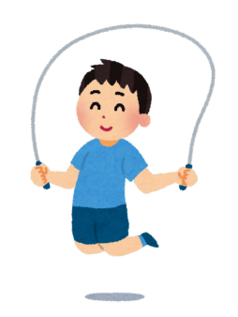
（ ） | きらい

おにごっこやなわとびなど
からだをうごかすあそびも
うんどうです。

「きらい」「どちらかというときらい」とこたえたひとだけこたえてください。
しつもん２：うんどうやスポーツがきらいなわけをしたからえらんで 〇をつけてください。（いくつでも）
（ ） | にがて・うまくできないから
（ ） | はずかしいから
（ ） | けがをするのがこわいから
（ ） | からだをうごかすときついから
（ ） | あせをかくのがいやだから

調査用紙（４～６年）
 |  |  | 調査用紙（小学校４～６年生用）
がくねん
学年 | （ 年）
しつもん１：あなたは、うんどうやスポーツをすることがすきですか。 あてはまるもの１つに〇をつけてください。
（ ） | すき
（ ） | どちらかというとすき
（ ） | どちらかというときらい
（ ） | きらい
おにごっこやなわとびなど
体をうごかすあそびもうんどうです。

「きらい」「どちらかというときらい」とこたえた人だけこたえてください。
しつもん２：うんどうやスポーツがきらいなわけを下からえらんで 〇をつけてください。（いくつでも）
（ ） | にがて・うまくできないから
（ ） | はずかしいから
（ ） | けがをするのがこわいから
（ ） | 体をうごかすときついから
（ ） | あせをかくのがいやだから

ぜんいんこたえてください
しつもん３：あなたは、体いくのじゅぎょう以外に１週間に合計 どのくらいの時間うんどうやスポーツをしますか。 あてはまるもの１つに〇をつけてください。
（ ） | まったくしない
（ ） | １～59分 | （1日で考えると10分以内ぐらい）
（ ） | 60～209分 | （1日で考えると10～30分ぐらい）
（ ） | 210～419分 | （1日で考えると30～60分ぐらい）
（ ） | 420分以上 | （1日で考えると1時間以上）
朝の時間や休み時間、ほうかごの時間にうんどう（体をうごかすあそびもいれる）やスポーツをしている時間をぜんぶあわせてください。

